リソース
コネクトシティ_仕様書_エフェクト

仕様書：リソース

トップページ
 | エフェクトリソース
リソース

 | エフェクト：空間操作で2つ以上のブロックが接続した時の演出

 |  [イメージ図] | ・接続したブロックの中心からリング状に広がる ・演出時間は2秒 ・色は紫 ・表現方法はパーティクル or Sprite Studio

 | エフェクト：空間操作で3種類 or 3つ以上(単体) のブロックが同時に接続した時の演出

 |  [イメージ図] | ・接続したブロックの中心からリング状に広がる ・演出時間は2秒 ・色は紫と水色 ・リングは外側から順に水色と紫で表現 ・水色のリングは光沢でつやと光を出す ・表現方法はパーティクル or Sprite Studio

 | エフェクト：空間操作で4種類 or 4つ以上(単体) のブロックが同時に接続した時の演出

 | 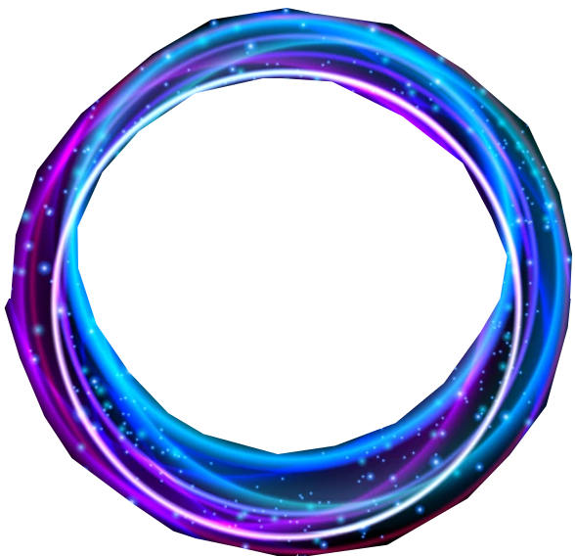 [イメージ図] | ・接続したブロックの中心からリング状に広がる ・演出時間は2秒 ・色は紫と青と水色 ・リングは外側から順に青と水色と紫で表現 ・水色と青色のリングは光沢でつやと光を出す ・粒子は青色で表現 ・表現方法はパーティクル or Sprite Studio

 | エフェクト：プレイヤーがブロックで圧死した時の演出

 | [イメージ図] | ・色は青と白と黒色 ・形は円状で生成 ・演出時間は2秒 ・圧死した瞬間に十字方向で円状に表示がされて、2秒後には消える

